상품제안서
스타벅스 엘마 매트 클래식 텀블러 473ml 3가지 컬러 (품절) | 상품코드: F24032

 |  |  |  |  |  |  | 02-412-0044 | www.easy1.co.kr
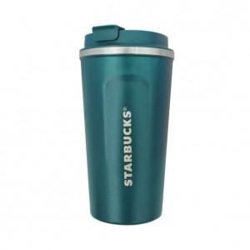

【상세/제작정보】 | 부직포 별도문의 부탁드립니다.

【인쇄/포장옵션】 | 레이저 / 종이 쇼핑백

【공급단가】 | 수량 | 100~ | 300~ | 500~ | 1,000~ | 3,000~
*VAT별도 | 단가 | 20,150원 | 19,840원 | 19,370원 | 18,600원 | 17,820원

【상품 URL】 | https://dev.easy1.co.kr:443/src/goods_detail.php?gdno=24032

